규격 및 수량
구매용품 |  |  |  |  |  | 구매수량
no | 구분 | 품 목 | 참고 사진 | 규격 | 단위
합계 |  |  |  |  |  | 648
1 | 소모 | 돔 카메라 IDC402D |  | IDC402D 41만화소, SONY Super HAD CCD 신호방식 : NTSC 크기 : 110mm x 76mm 중량 : 300g | 개 | 72
2 | 소모 | 핀놀카메라 CNB-MBL-20S | 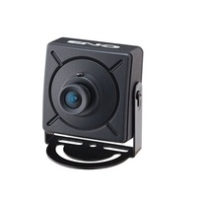 |  | 개 | 72
3 | 소모 | 아답터 DC 12V 500mmA |  |  | 개 | 240
4 | 소모 | 아답터 DC 12V, 2A |  |  | 개 | 240
5 | 소모 | DVR(16CH) |  | 제조사 : 나다텔 모델명 : N-1640L (1TB하드 포함) | 개 | 24
6 | 소모 | 휴대용 모니터 | 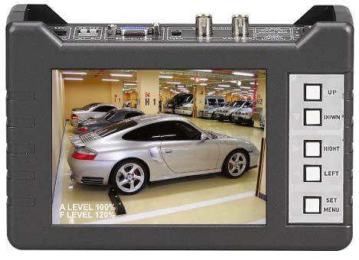 | 제조사 : 씨아이즈 모델명 : SC-LFC56LC | 개 | 17

